CollectiveAccess
Image | Object | Description | Date
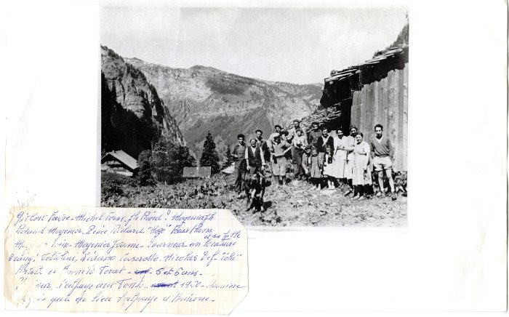 | Photo du dernier emmontagnage aux Fonts en 1960 (27-002) | Photo du dernier emmontagnage aux Fonts en 1960 Gilbert FAVRE, Michel FORAX, Joseph BIORD? MOGENIER Joseph, Roland MOGENIER, Renée RICHARD, FORAX, Aline, MOGENIER Irène, MOGENIER Yvonne, Tourneur un locataire et sa fille. 2e rang : Voltolini, Lidano CASEROTTO, Nicolas DEFFAYET (Colu), Arlette et Annick FORAX 5 et 6 ans

